Sheet1
Электростатика
Волкенштейн №9.32 есеп

Есеп берілгені: Радиусы R = 10 см сымнан жасалған сақина теріс зарядталынған және q = −5·10⁻⁹Kл зарядты алып жүреді. 1) Сақннаның центрінен 0, 5, 8, 10 және 15-ке тең қашықтықтарда, сақинаның осінің үстінде жататын нүктелердегі электр өрісінің кернеулігін табыңдар. E = f(L) графигін сызыңыздар. 2) Сақинаның центрінен қандай L қашықтықта электр өрісінің кернеулігі ең үлкен мәнде болады?
Есепті компьютерде модельдеу
Есепке қажетті иллюстрациялар
Есепті Python арқылы шығару
Код нәтижесі
Код түсіндірмесі

Есепті компьютерде модельдеу — есепті математикалық формулалар мен компьютерлік бағдарламалар (Excel, Python, MatLab) арқылы зерттеу және шығару процесі.
Негізгі 5 кезеңі:
1. Есептің қойылуы: Берілгенін, ізделінді шаманы және мақсатты анықтау.
2. Математикалық модель: Процесті формулалар мен теңдеулер арқылы өрнектеу.
3. Алгоритм: Шешудің қадамдық ретін құру.
4. Бағдарламалау: Код жазу немесе Excel кестесіне енгізу.
5. Нәтижені талдау: Алынған сандар мен графиктерді тексеру.
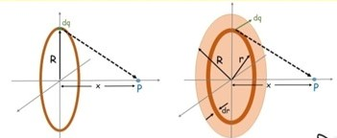
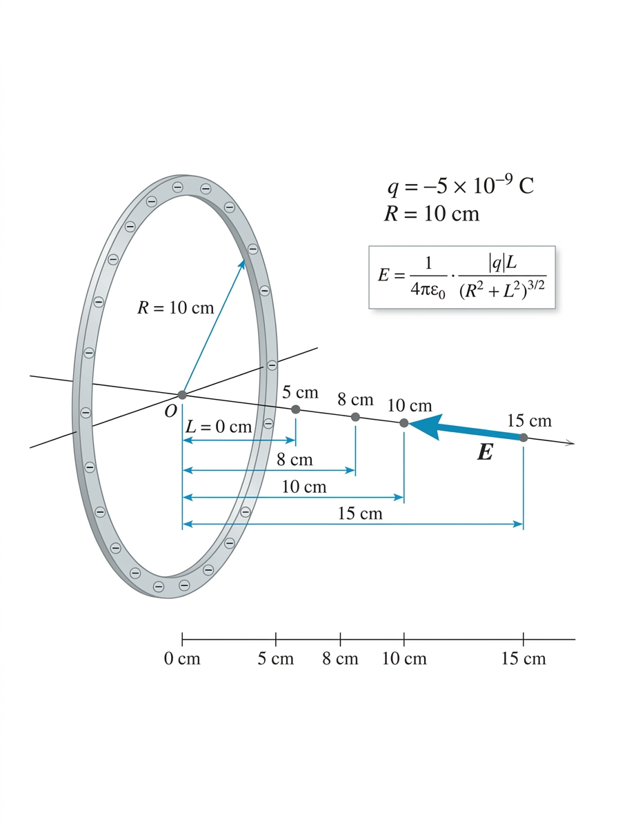
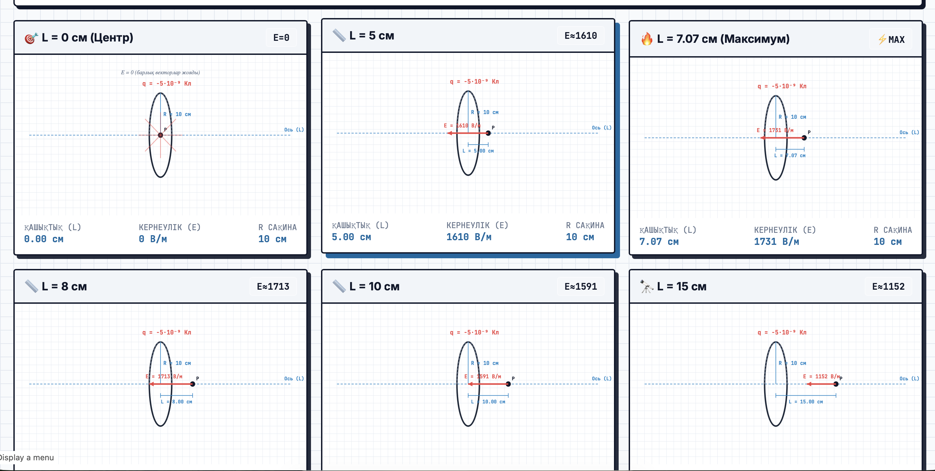
1. Есепте берілген заряд шамасы (q), Кулон тұрақтысы (k) және сақина радиусы (R) айнымалыларына енгізілді.
2. Электр өрісінің осьтегі әр нүктедегі мәнін табу үшін E = kqL / (R² + L²)^1.5 формуласы қолданылды.
3. Берілген L мәндері (0, 5, 8, 10, 15 см) массив түрінде np.array() арқылы сақталды.
4. Кодта * көбейтуге, ** санды дәрежеге шығаруға, / бөлуге арналған амалдар ретінде қолданылды.
5. Есептелген электр өрісінің мәндері E айнымалысына сақталды және print() функциясы арқылы экранға шығарылды.
6. Екінші кодта график салу үшін np.linspace() арқылы 0-ден 20 см-ге дейін 500 нүкте жасалды және сол нүктелер бойынша E(L) функциясының мәні қайта есептелді.
7. plt.plot() функциясы арқылы үздіксіз қисық (E(L) графигі) және берілген нүктелер қызыл дөңгелекпен (**'ro'**) бірге бір графикте көрсетілді.
8. plt.title(), plt.xlabel(), plt.ylabel(), plt.grid() функциялары графикке атау, өс атауларын және тор сызықтарын қосу үшін қолданылды.
9. Соңында plt.show() арқылы дайын график экранға шығарылды.
 |  |  |  |  |  | 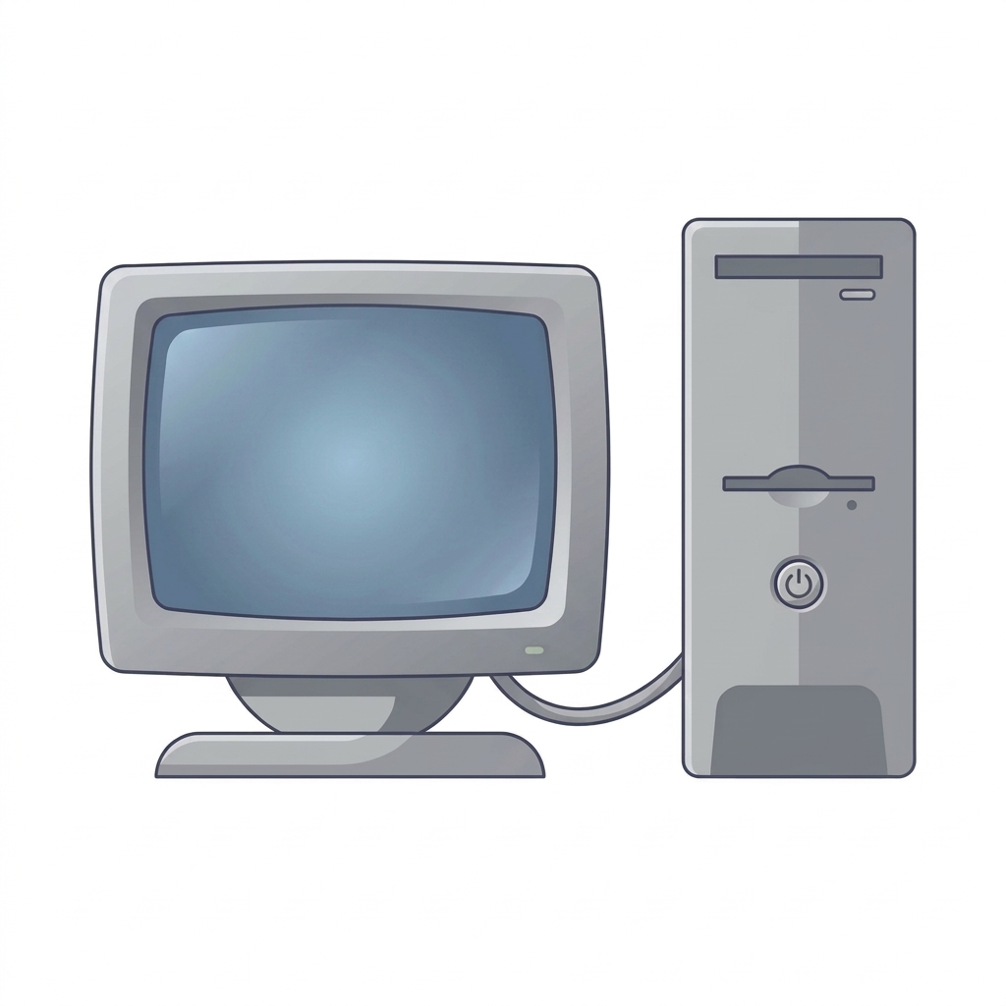

Мақсаты: Сақина осіндегі электр өрісі кернеулігін есептеп, оның қашықтыққа тәуелділігін анықтай білуді меңгеру.
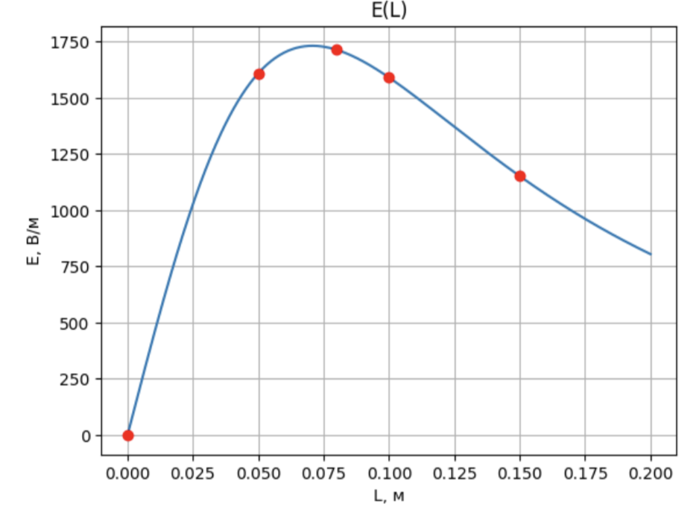

Математикалық модель құру:

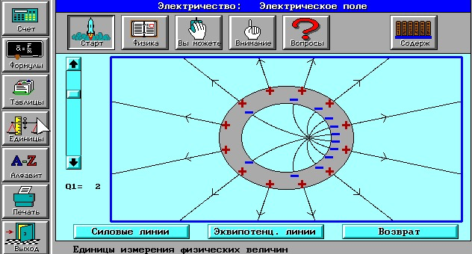
$E=\frac{Lq}{4πε_{0}x^{3}}$ Мұндағы: $x=\sqrt{R^{2}+L^{2}}$
$$E_{1}=\frac{9∙{10}^{9}∙5∙{10}^{−9}∙0}{({0,01}^{2}+0)^{3/2}}=\frac{0}{0,001}=0 B/м$$
$$E_{1}=0 B/м$$
Берілгені | ХБЖ | Теңдеуі |  | Шешуі | Жауабы
R = 10 см | R = 0,1 м | Сақинаның заряды бар элементін алайық.
q = 5 нКл | q = −5·10⁻⁹Kл | А нүктесіндегі электр өрісінің кернеулігі dE векторы А нүктесін dl векторымен біріктіретін х түзуімен бағыттас.
L1=0 см | L1= 0 м
$→$ $E=\frac{Lq}{4πε_{0}(R^{2}+L^{2})^{3/2}} н/е E=\frac{kqL}{{(L^{2}+R^{2})}^{3/2}}$ (1)
$$E_{2}=\frac{9∙{10}^{9}∙5∙{10}^{−9}∙0,05}{({{0,1}^{2}+0,05}^{2})^{3/2}}=\frac{2,25}{0,00139}≈1610 B/м$$
$$E_{2}≈1610 B/м$$
L2=5 см | L2= 0,05 м
$$dE=\frac{dq}{4πεε_{0}x^{2}}$$
L3=8 см | L3= 0,08 м
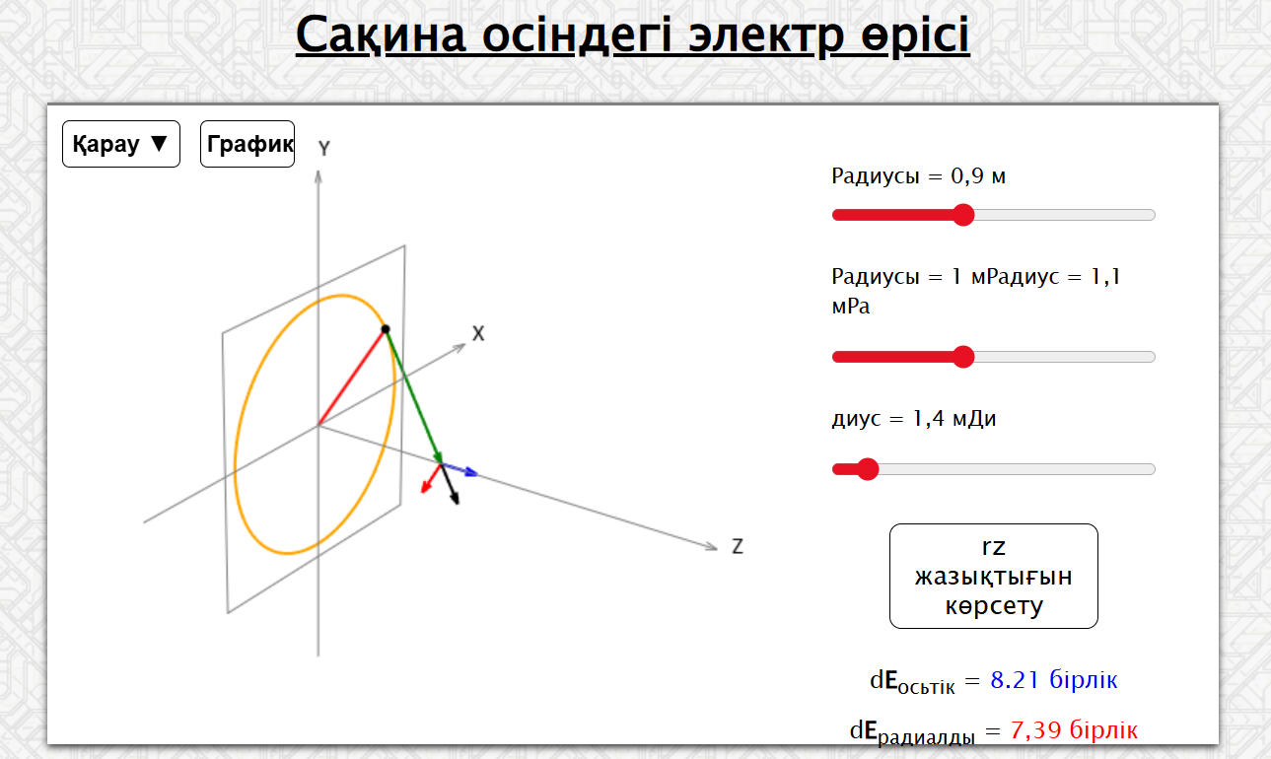
L4=10 см | L4= 0,1 м
$$E_{3}=\frac{9∙{10}^{9}∙5∙{10}^{−9}∙0,08}{({{0,1}^{2}+0,08}^{2})^{3/2}}=\frac{3,6}{0,00131}≈1714 B/м$$
$$E_{3}≈1714 B/м$$
Есепті Excel кестесіне енгізу арқылы шығару
Өрістің кернеулігінің арақашықтыққа тәуелділік графигі
Кодпен танысу үшін батырманы басыңыз
L5=15 см | L5= 0,15 м
k = 9·10⁹ Н·м²/Кл² |  | Сақинаның барлық элементтері тудыратын өрістің кернеулігін табу үшін барлық dE векторларын қосу керек Вектор dE екі құраушыға жіктелуі мүмкін: | Бұл сақинаның ось бойындағы электр өрісінің кернеулігі
$$E_{4}=\frac{9∙{10}^{9}∙5∙{10}^{−9}∙0,1}{({{0,1}^{2}+0,1}^{2})^{3/2}}=\frac{4,5}{0,00282}≈1591 B/м$$
$$E_{4}≈1596 B/м$$
Табу керек: |  |  |  |  |  | R, м | q, Kл | k, Н·м²/Кл² | L , м | E, B/м
Emax− ? |  |  | Егер L ≫ R, онда өріс: |  |  | 0.1 | 0.000000005 | 9000000000 | 0 | 0
$$dE_{n} және dE_{τ}$$
 |  |  |  |  |  | 0.1 | 0.000000005 | 9000000000 | 0.05 | 1609.9689438
$$E=\frac{q}{4πε_{0}L^{2}}$$
$$E_{5}=\frac{9∙{10}^{9}∙5∙{10}^{−9}∙0,15}{({{0,1}^{2}+0,15}^{2})^{3/2}}=\frac{6,75}{0,00586}≈1152 B/м$$
$$E_{5}≈1152 B/м$$
Сызбасы: |  |  |  |  |  | 0.1 | 0.000000005 | 9000000000 | 0.08 | 1714.1022646
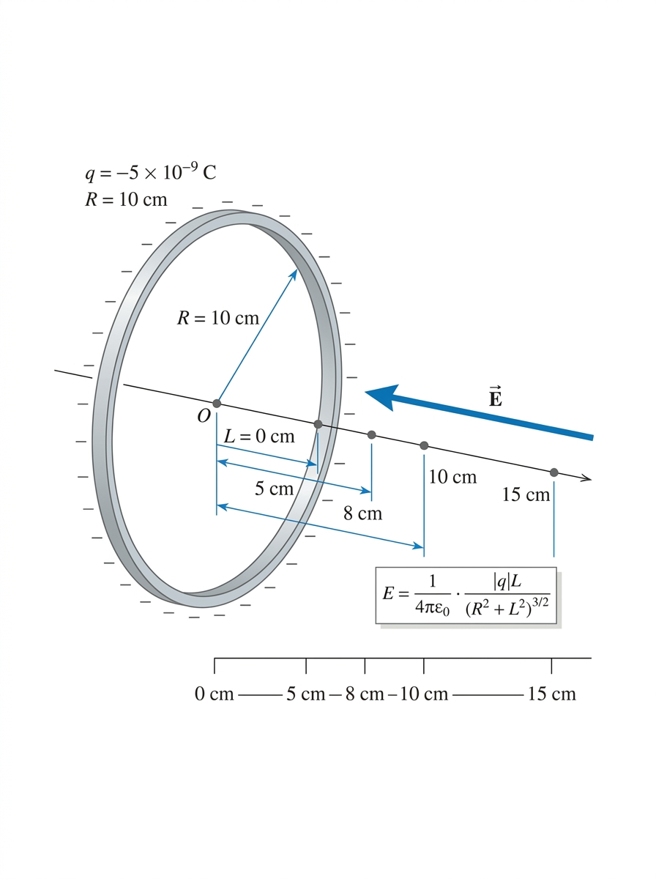 |  | Диаметр бойынша қарама қарсы орналасқан элементтердің dEn құраушылары өзара жойылады, сондықтан өріс: |  |  |  | 0.1 | 0.000000005 | 9000000000 | 0.1 | 1590.9902577
 |  |  |  |  |  | 0.1 | 0.000000005 | 9000000000 | 0.15 | 1152.0696383
$E=\int{dE_{τ}}$ $dE_{τ}$= $$dEcosa=\frac{L}{x}∙\frac{dq}{4πε_{0}x^{2}}=\frac{Ldq}{4πε_{0}x^{3}}$$
 |  |  | Яғни үлкен қашықтықта зарядталған сақинаны нүктелік заряд ретінде қарастыруға болады.
$$L_{max}=\frac{R}{tanα}=\frac{0,1}{\sqrt{2}}≈0,0707 м$$
$$L_{max}≈0,0707 м$$
MatLab қосымшасы арқылы есепті шығару

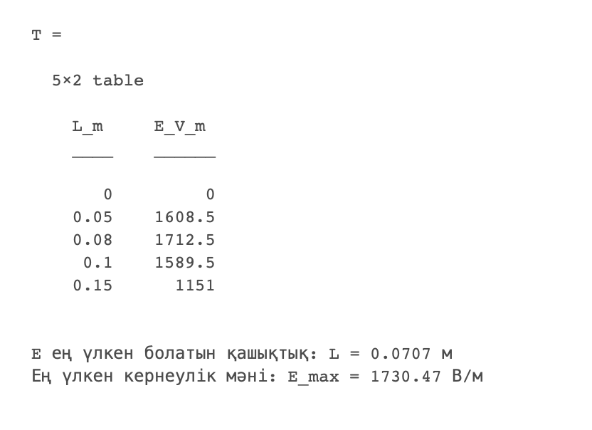
$$dE_{τ}=\frac{L}{4πε_{0}x^{3}}∙dq$$
$$R=x∙sinα , L=x∙cosα$$
$$E_{max}=\frac{9∙{10}^{9}∙5∙{10}^{−9}∙0,0707}{({{0,1}^{2}+0,0707}^{2})^{3/2}}=\frac{3,1815}{0,00182}≈1732 B/м$$
$$E_{max}≈1732 B/м$$
 |  |  | x және L шамаларын бұрыш α арқылы өрнектейік.
 |  | Бұл өрнектен: | Онда:

$$E=\int{dE_{τ}=\frac{L}{4πε_{0}x^{3}}\int{dq}}$$
$$E=\frac{q}{4πε_{0}R^{2}}cosα\sin^{2}α$$
$$\frac{dE}{dα}=\frac{q}{4πε_{0}R^{2}}\left(\cos^{2}α∙2sinα−\sin^{3}α\right)=0$$
$$\tan^{2}α=2$$
 |  | Сондықтан :
Есепті Excel кестесіне енгізу арқылы график салу

$\int{dq= q}$, онда:
Өрістің кернеулігінің арақашықтыққа тәуелділік графигі
0 | 0 | 1
0.01 | 443.33340158
0.02 | 848.57943089
0.03 | 1186.2986101
0.04 | 1440.7396928
0.05 | 1609.9689438
0.06 | 1702.3756613
0.07 | 1731.9332548
0.08 | 1714.1022646
0.09 | 1663.1719847
0.1 | 1590.9902577
0.11 | 1506.6653078
0.12 | 1416.8015402
0.13 | 1325.9509111
0.14 | 1237.0948042
0.15 | 1152.0696383
0.16 | 1071.9079685
0.17 | 997.09613579
0.18 | 927.76126003
0.19 | 863.80303703
0.2 | 804.9844719
0.21 | 750.99303784
0.22 | 701.48101859
0.23 | 656.09145519
0.24 | 614.47428311
0.25 | 576.2958771
0.26 | 541.2442304
0.27 | 509.03129352
0.28 | 479.39350703
0.29 | 452.09122394
0.3 | 426.90748412
0.31 | 403.64644486
0.32 | 382.1316638
0.33 | 362.20435828
0.34 | 343.72171633
0.35 | 326.55530297
0.36 | 310.58958405
0.37 | 295.72057649
0.38 | 281.8546255
0.39 | 268.90730396
0.4 | 256.80242651
0.41 | 245.47116926
0.42 | 234.85128573
0.43 | 224.88640953
0.44 | 215.52543473
0.45 | 206.72196569
0.46 | 198.43382841
0.47 | 190.62263666
0.48 | 183.25340636
0.49 | 176.2942129
...
 |  | Барлық зарядты ескерсек:
 |  |  |  |  |  | R, м | q, Kл | k, Н·м²/Кл² | L , м | E, B/м
 |  |  |  |  |  | 0.1 | 0.000000005 | 9000000000 | 0 | 0
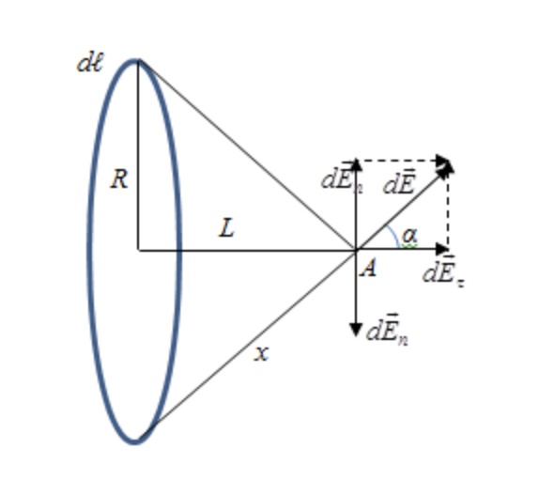
 |  |  |  |  |  | 0.1 | 0.000000005 | 9000000000 | 0.01 | 443.33340158
 |  |  |  |  |  | 0.1 | 0.000000005 | 9000000000 | 0.02 | 848.57943089
$$L_{max}=\frac{R}{tanα}=\frac{R}{\sqrt{2}}$$
 |  |  | Сонда: |  |  | 0.1 | 0.000000005 | 9000000000 | 0.03 | 1186.2986101
 |  |  |  |  |  | 0.1 | 0.000000005 | 9000000000 | 0.04 | 1440.7396928
 |  |  |  |  |  | 0.1 | 0.000000005 | 9000000000 | 0.05 | 1609.9689438
 |  |  |  |  |  | 0.1 | 0.000000005 | 9000000000 | 0.06 | 1702.3756613
 |  |  |  |  |  | 0.1 | 0.000000005 | 9000000000 | 0.07 | 1731.9332548
 |  |  |  |  |  | 0.1 | 0.000000005 | 9000000000 | 0.08 | 1714.1022646
 |  |  |  |  |  | 0.1 | 0.000000005 | 9000000000 | 0.09 | 1663.1719847
 |  |  |  |  |  | 0.1 | 0.000000005 | 9000000000 | 0.1 | 1590.9902577
 |  |  |  |  |  | 0.1 | 0.000000005 | 9000000000 | 0.11 | 1506.6653078
 |  |  |  |  |  | 0.1 | 0.000000005 | 9000000000 | 0.12 | 1416.8015402
MatLab қосымшасында жазылған кодпен танысу үшін батырманы басыңыз
 |  |  |  |  |  | 0.1 | 0.000000005 | 9000000000 | 0.13 | 1325.9509111
 |  |  |  |  |  | 0.1 | 0.000000005 | 9000000000 | 0.14 | 1237.0948042
 |  |  |  |  |  | 0.1 | 0.000000005 | 9000000000 | 0.15 | 1152.0696383
Алгоритм құру:
Қорытынды
Қосымша сілтемелер
 |  |  |  |  |  | 0.1 | 0.000000005 | 9000000000 | 0.16 | 1071.9079685
 |  |  |  |  |  | 0.1 | 0.000000005 | 9000000000 | 0.17 | 997.09613579
1) Есептің берілгенін оқып, кестеге қажетті мәндерді енгізіңіз.
2) Сақина осіндегі зарядтар мен өріс векторларының сызбасын сызыңыз.
3) Сақина элементінің dE кернеулік векторы үшін формуланы жазыңыз.
4) Симметрия арқылы тек осьтік dEₓ компонентін қалдырып, өрнекті жеңілдетіңіз.
5) Сақина бойынша ∫dq = q деп интегралдап, E(L) формуласын шығарыңыз.
6) L = 0, 5, 8, 10, 15 см мәндері үшін E кернеулігін санмен есептеңіз.
7) Есептелген мәндер бойынша E = f(L) графигін сызыңыз.
8) dE/dL = 0 шартынан Emax болатын Lmax мәнін аналитикалық табыңыз.
9) Есепті MS Excel-де модельдеп, E = f(L) графигін автоматты түрде тұрғызыңыз.
10) Python / MatLab-та шешіп, нәтижелерді Excel нәтижелерімен салыстырыңыз.
11) Қорытынды жазыңыз.
Мен осы есепті шығару барысында зарядталған сақина өсіндегі электр өрісінің негізгі заңдылықтарын зерттеп, есепті шешудің алгоритмін құрдым. Ең алдымен, есептің шартын талдап, қажетті бастапқы мәліметтерді кестеге енгіздім. Содан кейін сақина өсіндегі зарядтар мен өріс векторларының сызбасын сызып, сақина элементінің dE кернеулік векторының формуласын жаздым. Өрістің симметриялылығын пайдаланып, тек осьтік dE_x компонентін қалдыру арқылы өрнекті жеңілдеттім.
Мен сақина бойынша dq = q деп интегралдап, E(L) өріс кернеулігінің формуласын шығардым. Алынған формулаға L = 0, 5, 8, 10, 15 см мәндерін қойып, кернеуліктің сандық мәндерін есептедім және E = f(L) графигін сыздым. Сонымен қатар, dE/dL = 0 шартын қолданып, өріс кернеулігі максимал болатын L_max мәнін аналитикалық түрде таптым.
Мен есепті MS Excel электрондық кестесінде модельдеп, E = f(L) графигін автоматты түрде тұрғыздым. Сонымен қатар, Python және MatLab бағдарламалау тілдерін пайдаланып, есепті шештім. Алынған нәтижелерді Excel нәтижелерімен салыстыру арқылы есептеулердің дұрыстығын тексердім.
Осы жұмыстың нәтижесінде мен электростатикалық өріс кернеулігін математикалық формулалар, электрондық кестелер және бағдарламалау тілдері арқылы шешуді үйрендім. Менің ойымша, бұл алгоритм есептерді жүйелі түрде шығаруға, нәтижелерді тексеруге және өріс кернеулігінің қашықтыққа тәуелділік заңдылықтарын график арқылы түсінуге мүмкіндік береді.
 |  |  |  |  |  | 0.1 | 0.000000005 | 9000000000 | 0.18 | 927.76126003
 |  |  |  |  |  | 0.1 | 0.000000005 | 9000000000 | 0.19 | 863.80303703
 |  |  |  |  |  | 0.1 | 0.000000005 | 9000000000 | 0.2 | 804.9844719
1) https://www.surendranath.org/GPA/Electricity/EFAR/EFAR.html
 |  |  |  |  |  | 0.1 | 0.000000005 | 9000000000 | 0.21 | 750.99303784
 |  |  |  |  |  | 0.1 | 0.000000005 | 9000000000 | 0.22 | 701.48101859
2) https://lesson.edu.ru/lesson/3bbee5ec-6157-4e42-80f2-9edcd24c07ec
 |  |  |  |  |  | 0.1 | 0.000000005 | 9000000000 | 0.23 | 656.09145519
 |  |  |  |  |  | 0.1 | 0.000000005 | 9000000000 | 0.24 | 614.47428311
3) https://chotamee.github.io/physics-9-32-viz/
 |  |  |  |  |  | 0.1 | 0.000000005 | 9000000000 | 0.25 | 576.2958771
 |  |  |  |  |  | 0.1 | 0.000000005 | 9000000000 | 0.26 | 541.2442304
 |  |  |  |  |  | 0.1 | 0.000000005 | 9000000000 | 0.27 | 509.03129352
 |  |  |  |  |  | 0.1 | 0.000000005 | 9000000000 | 0.28 | 479.39350703
 |  |  |  |  |  | 0.1 | 0.000000005 | 9000000000 | 0.29 | 452.09122394
 |  |  |  |  |  | 0.1 | 0.000000005 | 9000000000 | 0.3 | 426.90748412
 |  |  |  |  |  | 0.1 | 0.000000005 | 9000000000 | 0.31 | 403.64644486
 |  |  |  |  |  | 0.1 | 0.000000005 | 9000000000 | 0.32 | 382.1316638
 |  |  |  |  |  | 0.1 | 0.000000005 | 9000000000 | 0.33 | 362.20435828
 |  |  |  |  |  | 0.1 | 0.000000005 | 9000000000 | 0.34 | 343.72171633
 |  |  |  |  |  | 0.1 | 0.000000005 | 9000000000 | 0.35 | 326.55530297
 |  |  |  |  |  | 0.1 | 0.000000005 | 9000000000 | 0.36 | 310.58958405
 |  |  |  |  |  | 0.1 | 0.000000005 | 9000000000 | 0.37 | 295.72057649
 |  |  |  |  |  | 0.1 | 0.000000005 | 9000000000 | 0.38 | 281.8546255
 |  |  |  |  |  | 0.1 | 0.000000005 | 9000000000 | 0.39 | 268.90730396
 |  |  |  |  |  | 0.1 | 0.000000005 | 9000000000 | 0.4 | 256.80242651
 |  |  |  |  |  | 0.1 | 0.000000005 | 9000000000 | 0.41 | 245.47116926
 |  |  |  |  |  | 0.1 | 0.000000005 | 9000000000 | 0.42 | 234.85128573
 |  |  |  |  |  | 0.1 | 0.000000005 | 9000000000 | 0.43 | 224.88640953
 |  |  |  |  |  | 0.1 | 0.000000005 | 9000000000 | 0.44 | 215.52543473
 |  |  |  |  |  | 0.1 | 0.000000005 | 9000000000 | 0.45 | 206.72196569
 |  |  |  |  |  | 0.1 | 0.000000005 | 9000000000 | 0.46 | 198.43382841
 |  |  |  |  |  | 0.1 | 0.000000005 | 9000000000 | 0.47 | 190.62263666
 |  |  |  |  |  | 0.1 | 0.000000005 | 9000000000 | 0.48 | 183.25340636
 |  |  |  |  |  | 0.1 | 0.000000005 | 9000000000 | 0.49 | 176.2942129
 |  |  |  |  |  | 0.1 | 0.000000005 | 9000000000 | 0.5 | 169.71588618

